Dashboard
Recebimentos | Pagamentos |  | Imposto |  | Lucro
R$ 94,602,866.94 | R$ 44,863,840.92 |  | R$ 14,190,430.04 |  | R$ 35,548,595.98

Margem de Lucro | 37.58%
Complemento de Marge de Lucro | 62.42%
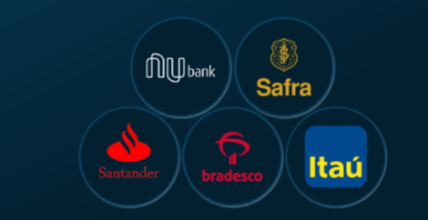
 |  |  |  | Movimentações | 2725
 |  |  |  | Por PIX | 1200
 |  |  |  | % | 44.04%
 | Lucro por Mês
jan | R$ 4,703,648.58
fev | R$ 6,491,892.19
mar | R$ 9,767,143.57
abr | -R$ 3,000,708.56
mai | R$ 4,723,627.72
jun | -R$ 5,119,340.07
jul | R$ 923,833.08
ago | -R$ 3,484,540.05
set | R$ 12,526,344.45
out | R$ 2,978,619.20
nov | R$ 3,391,982.79
dez | R$ 1,646,093.07
Total Resultado | R$ 35,548,595.98


 |  | Marge Lucro
 |  | 37.58%

